关系图
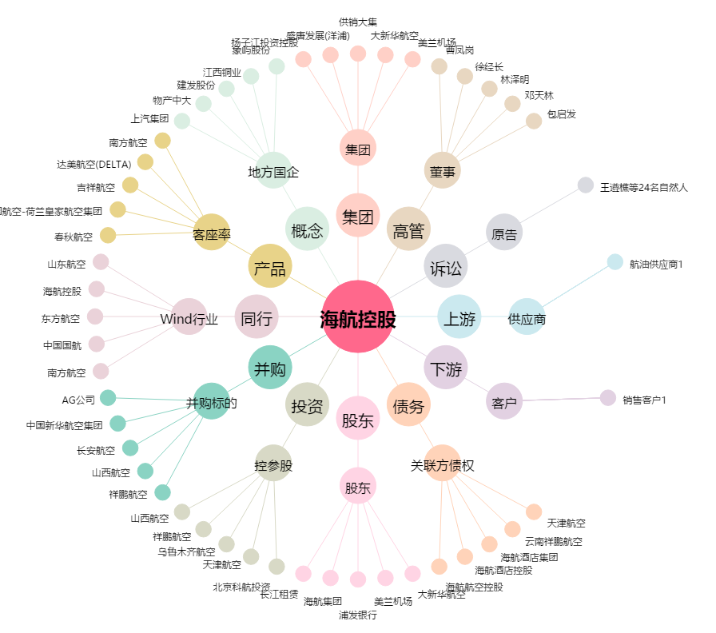
海航控股[600221.SH] - 关系概览图

